KOPBLAD
- |  | KOPBLAD CLUB RECORDS

 | Dames 25m bad |  | Heren 25m bad

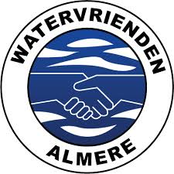
 | Dames 50m bad |  | Heren 50m bad

 | Absolute CR Dames 25m bad |  | Absolute CR Heren 25m bad

 | Absolute CR Dames 50m bad |  | Absolute CR Heren 50m bad

 | Totaal CR Dames 2022 |  | Totaal CR Heren 2022

 | WVNL Landelijke Zwemcompetitie 2022/2023 deel 1 Almere 20-11-2022

